Лист1
№ | Дата выявления | Владелец конструкции / Собственник обьекта недвижимого им-ва / Лицо, управомоченное собственниками | Район города | Адрес размещения | Тип конструкции | Содержание | Фото конструкции
1 | 2023-12-11 | ИП Кожокару И.Н. | Канавинский | ш.Московское, д.9 | Не установленный Правилами тип | Пекарня, свежая выпечка | 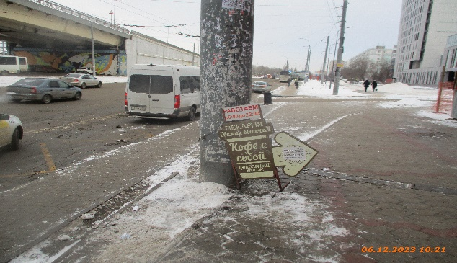
2 | 2023-12-11 | ИП Кожокару И.Н. | Канавинский | ш.Московское, д.9 | Не установленный Правилами тип | Маффины | 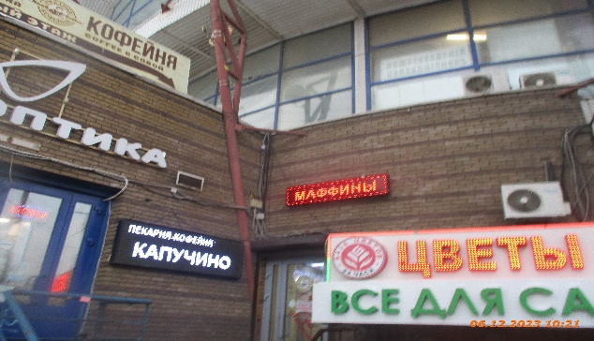
3 | 2023-12-11 | ИП Кожокару И.Н. | Канавинский | ш.Московское, д.9 | Не установленный Правилами тип | Пекарня-кофейня Капучино | 

24 | 2023-11-28 | ИП Ингликова М.А. | Канавинский | ул.Гордеевская, д.59 | Не установленный Правилами тип | ИП Ингликова М.А.
25 | 2023-11-28 | Не установлен | Канавинский | ул.Гордеевская, д.59 | Не установленный Правилами тип | Не установлен
26 | 2023-11-28 | Не установлен | Канавинский | ул.Гордеевская, д.61 | Не установленный Правилами тип | Не установлен
27 | 2023-11-28 | ИП Сиземов А.В. | Канавинский | ул.Гордеевская, д.61 | Консольная конструкция | ИП Сиземов А.В.

